Data Respon
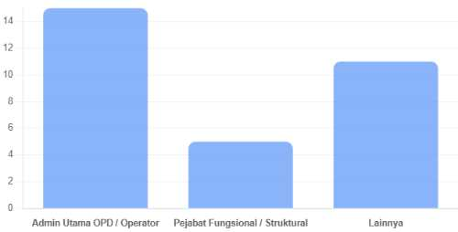
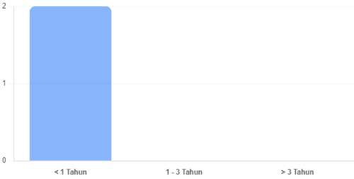
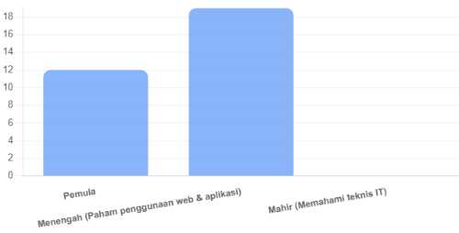
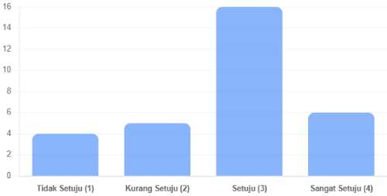
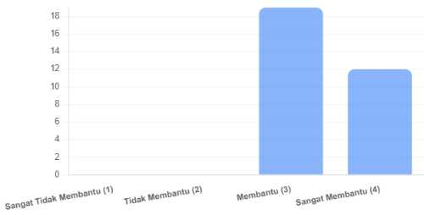
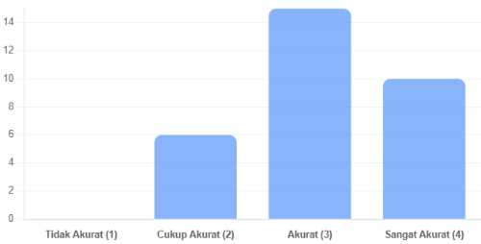
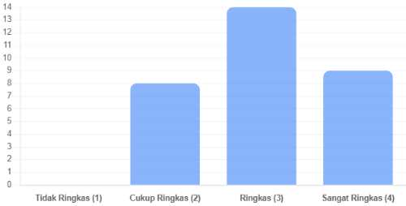
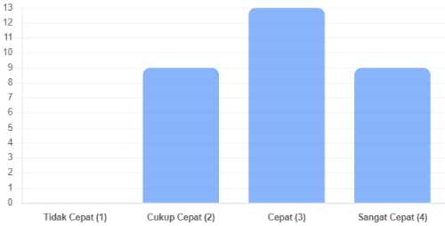
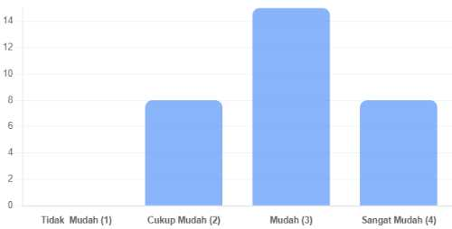
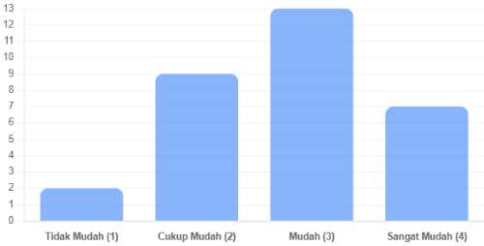
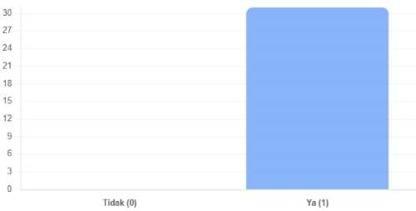
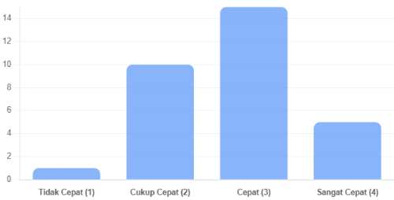
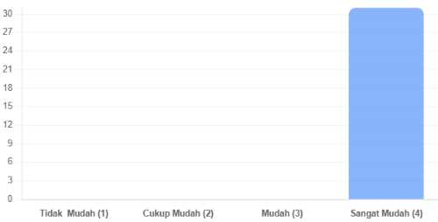
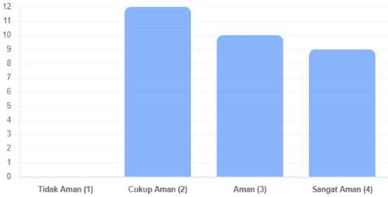
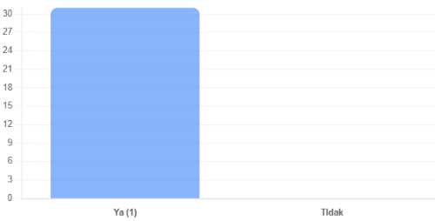
No. | Waktu Submit | Nama Lengkap ? | Nama Email ? | Nama Dinas/Badan/Kecamatan/Kelurahan/Desa/Universitas/Sekolah ? | Jabatan/Peran dalam Pengelola PPID | Lama Mengelola/Menggunakan/Mengakses WebsitePPID ? | Tingkat Pemahaman Teknologi (Self-Assessment) ? | Apakah Anda berhasil menyelesaikan proses pengunggahan informasi publik tanpa perlu bantuan teknis dari admin Diskominfo Setelah Melakukan Bimtek ? | Sejauh mana sistem membantu Anda mengelompokkan dokumen ke dalam kategori yang benar (Berkala, Serta-merta, Setiap Saat) ? | Apakah fitur verifikasi sistem sudah akurat dalam mendeteksi kelengkapan atribut dokumen yang Anda input? | Apakah alur (workflow) penginputan data dari login hingga publikasi sudah ringkas dan tidak memakan waktu lama? | Seberapa cepat sistem merespons (loading) saat Anda mengunggah file/link dokumen (PDF/Gambar)? | Apakah fitur manajemen data memudahkan Anda jika ingin mengubah atau menghapus informasi yang sudah lama terbit? | Apakah instruksi dan label pada setiap menu di dashboard admin mudah dipahami tanpa perlu pelatihan khusus? | Jika terjadi kesalahan input, apakah sistem memberikan pesan error yang jelas mengenai bagian mana yang harus diperbaiki? | Berapa lama waktu yang dibutuhkan admin baru di OPD Anda untuk bisa menggunakan website ini secara mandiri? | Secara visual, apakah tampilan antarmuka (interface) dashboard admin saat ini memudahkan Anda dalam bekerja? | Apakah sistem ini memberikan rasa aman bagi Anda dalam menyimpan dokumen-dokumen penting milik OPD? | Apakah Anda merasa lebih produktif menggunakan sistem ini dibandingkan sistem pelaporan informasi publik sebelumnya? | Apa kendala utama yang sering menghambat Anda saat melakukan penginputan data pada website PPID Kabupaten Sinjai? | Jika website ini akan dioptimalkan, fitur baru apa yang paling Anda butuhkan untuk mempermudah pekerjaan harian Anda?
1 | 26 Apr 2026, 07:20 | Fitriani | yusrilabni8877@gmail.com | Dinas Komunikasi Informatika dan Persandian | Admin Utama OPD / Operator |  | Pemula | Sangat Setuju (4) | Membantu (3) | Sangat Akurat (4) | Sangat Ringkas (4) | Sangat Cepat (4) | Mudah (3) | Sangat Mudah (4) | Ya (1) | Sangat Cepat (4) | Sangat Mudah (4) | Sangat Aman (4) | Ya (1) | Tidak Ada | Android APKsas
2 | 27 Apr 2026, 03:44 | Nur azisa | azisanur70@gmail.com | Dinas kesehatan | Admin Utama OPD / Operator |  | Menengah (Paham penggunaan web & aplikasi) | Tidak Setuju (1) | Sangat Membantu (4) | Akurat (3) | Cukup Ringkas (2) | Cukup Cepat (2) | Cukup Mudah (2) | Cukup Mudah (2) | Ya (1) | Cukup Cepat (2) | Sangat Mudah (4) | Cukup Aman (2) | Ya (1) | Data yang belum ada | -
3 | 27 Apr 2026, 03:44 | Nur azisa | azisanur70@gmail.com | Dinas kesehatan | Admin Utama OPD / Operator | 11 | Menengah (Paham penggunaan web & aplikasi) | Tidak Setuju (1) | Sangat Membantu (4) | Akurat (3) | Cukup Ringkas (2) | Cukup Cepat (2) | Cukup Mudah (2) | Cukup Mudah (2) | Ya (1) | Cukup Cepat (2) | Sangat Mudah (4) | Cukup Aman (2) | Ya (1) | Data yang belum ada | -
4 | 27 Apr 2026, 03:44 | Nur azisa | azisanur70@gmail.com | Dinas kesehatan | Admin Utama OPD / Operator | 11 | Menengah (Paham penggunaan web & aplikasi) | Tidak Setuju (1) | Sangat Membantu (4) | Akurat (3) | Cukup Ringkas (2) | Cukup Cepat (2) | Cukup Mudah (2) | Cukup Mudah (2) | Ya (1) | Cukup Cepat (2) | Sangat Mudah (4) | Cukup Aman (2) | Ya (1) | Data yang belum ada | -
5 | 27 Apr 2026, 03:45 | Nur Fitrianah, S.I.P | fitripinkaddict@gmail.com | Badan Keuangan dan Aset Daerah Kab. Sinjai | Admin Utama OPD / Operator | 10 | Menengah (Paham penggunaan web & aplikasi) | Setuju (3) | Membantu (3) | Akurat (3) | Ringkas (3) | Cepat (3) | Mudah (3) | Mudah (3) | Ya (1) | Cepat (3) | Sangat Mudah (4) | Aman (3) | Ya (1) | belum terlalu paham dengan penggunaan Aplikasi | Tanya AI
6 | 27 Apr 2026, 03:45 | SUPRIADI | anugrah250517@gmail.com | DESA SALOHE | Admin Utama OPD / Operator | 10 | Pemula | Setuju (3) | Sangat Membantu (4) | Cukup Akurat (2) | Ringkas (3) | Cukup Cepat (2) | Mudah (3) | Cukup Mudah (2) | Ya (1) | Cukup Cepat (2) | Sangat Mudah (4) | Aman (3) | Ya (1) | TERKENDALA DI JARINGAN DAN KETIKA APLIKASI MAINTENANCE | Tambahan tema dan widget terbaru
7 | 27 Apr 2026, 03:46 | Andi Ainun Gunarsa, S.STP | Andiainun667@gmail.com | Badan Kepegawaian dan Pengembangan Sumber Daya Manusia Aparatur | Admin Utama OPD / Operator | 10 | Pemula | Setuju (3) | Membantu (3) | Sangat Akurat (4) | Ringkas (3) | Cepat (3) | Mudah (3) | Cukup Mudah (2) | Ya (1) | Cukup Cepat (2) | Sangat Mudah (4) | Aman (3) | Ya (1) | Kendala informasi yang biasanya bersifat rahasia dan tidak bisa di publikasikan | -
8 | 27 Apr 2026, 03:46 | Ahmad Aidil | maczmanaidil@gmail.com | Dinas Perdagangan Perindustrian & ESDM Kab Sinjai | Pejabat Fungsional / Struktural | 10 | Pemula | Setuju (3) | Membantu (3) | Akurat (3) | Ringkas (3) | Cepat (3) | Mudah (3) | Mudah (3) | Ya (1) | Cepat (3) | Sangat Mudah (4) | Cukup Aman (2) | Ya (1) | Aman | I
9 | 27 Apr 2026, 03:46 | Ahmad Aidil | maczmanaidil@gmail.com | Dinas Perdagangan Perindustrian & ESDM Kab Sinjai | Pejabat Fungsional / Struktural | 10 | Pemula | Setuju (3) | Membantu (3) | Akurat (3) | Ringkas (3) | Cepat (3) | Mudah (3) | Mudah (3) | Ya (1) | Cepat (3) | Sangat Mudah (4) | Cukup Aman (2) | Ya (1) | Aman | I
10 | 27 Apr 2026, 03:46 | Ahmad Aidil | maczmanaidil@gmail.com | Dinas Perdagangan Perindustrian & ESDM Kab Sinjai | Pejabat Fungsional / Struktural | 10 | Pemula | Setuju (3) | Membantu (3) | Akurat (3) | Ringkas (3) | Cepat (3) | Mudah (3) | Mudah (3) | Ya (1) | Cepat (3) | Sangat Mudah (4) | Cukup Aman (2) | Ya (1) | Aman | Ijjhgg
11 | 27 Apr 2026, 03:47 | Ahmad Aidil | maczmanaidil@gmail.com | Dinas Perdagangan Perindustrian & ESDM Kab Sinjai | Pejabat Fungsional / Struktural | 10 | Pemula | Setuju (3) | Membantu (3) | Akurat (3) | Ringkas (3) | Cepat (3) | Mudah (3) | Mudah (3) | Ya (1) | Cepat (3) | Sangat Mudah (4) | Cukup Aman (2) | Ya (1) | Aman | Ijjhgg
12 | 27 Apr 2026, 03:48 | Erwinda Murdiani, SE | murdianierwinda@gmail.com | Dinas Perikanan | Admin Utama OPD / Operator | 12 | Menengah (Paham penggunaan web & aplikasi) | Kurang Setuju (2) | Membantu (3) | Cukup Akurat (2) | Ringkas (3) | Cukup Cepat (2) | Mudah (3) | Cukup Mudah (2) | Ya (1) | Cukup Cepat (2) | Sangat Mudah (4) | Aman (3) | Ya (1) | Selalu terkendala dengan kecepatan Akses Jaringan Internet, kurang besarnya daya kapasitas internet tidak sebanding dengan jumlah Pegawai yang memakai jaringan. apalagi sekarang semua dituntut serba online | Terkoneksinya PPID dengan Website sehingga tidak menguploud berkas dua kali.
13 | 27 Apr 2026, 03:49 | AL WILDANI | wildaniwil975@gmail.com | Desa Palae | Lainnya | 10 | Menengah (Paham penggunaan web & aplikasi) | Setuju (3) | Membantu (3) | Akurat (3) | Cukup Ringkas (2) | Cukup Cepat (2) | Cukup Mudah (2) | Cukup Mudah (2) | Ya (1) | Cukup Cepat (2) | Sangat Mudah (4) | Cukup Aman (2) | Ya (1) | Pemahaman Admin yang belum merataOp | optimalisasi daftar informasi publik
14 | 27 Apr 2026, 03:49 | AL WILDANI | wildaniwil975@gmail.com | Desa Palae | Lainnya | 10 | Menengah (Paham penggunaan web & aplikasi) | Setuju (3) | Membantu (3) | Akurat (3) | Cukup Ringkas (2) | Cukup Cepat (2) | Cukup Mudah (2) | Cukup Mudah (2) | Ya (1) | Cukup Cepat (2) | Sangat Mudah (4) | Cukup Aman (2) | Ya (1) | Pemahaman Admin yang belum merataOp | optimalisasi daftar informasi publik
15 | 27 Apr 2026, 03:50 | SYAWALUDDIN | syawaluddinkulle21@gmail.com | Kelurahan Tassililu | Lainnya | 10 | Menengah (Paham penggunaan web & aplikasi) | Kurang Setuju (2) | Sangat Membantu (4) | Sangat Akurat (4) | Cukup Ringkas (2) | Cepat (3) | Mudah (3) | Mudah (3) | Ya (1) | Cukup Cepat (2) | Sangat Mudah (4) | Sangat Aman (4) | Ya (1) | masih pemula dan butuh lebih anyak pendampingan | server yang baik dan lancar
16 | 27 Apr 2026, 03:51 | Rahmat | rahmatt271004@gmail.com | Desa Biroro | Admin Utama OPD / Operator | 10 | Menengah (Paham penggunaan web & aplikasi) | Kurang Setuju (2) | Membantu (3) | Cukup Akurat (2) | Cukup Ringkas (2) | Cepat (3) | Cukup Mudah (2) | Mudah (3) | Ya (1) | Cepat (3) | Sangat Mudah (4) | Cukup Aman (2) | Ya (1) | Kendala utama dalam penginputan data pada website PPID Kabupaten Sinjai meliputi jaringan internet yang tidak stabil, sistem yang kurang responsif, serta keterbatasan kemampuan teknis operator yang berdampak pada keterlambatan dan kesalahan input data. | Saya tidak tahu kalau fitur ini sudah ada atau tidak. Tapi fitur yang lumayan membantu apalagi di daerah yang sulit jaringan itu fitur upload offline. Jadi dokumen atau apapun itu bisa di upload secara offline terlebih dahulu baru ketika sudah mendapatkan jaringan internet baru kemudian di upload ulang
17 | 27 Apr 2026, 03:58 | Andi Purnama Pabbenteng, SE | andinana0303@gmail.com | Dinas Pariwisata dan Kebudayaan | Pejabat Fungsional / Struktural | 11 | Menengah (Paham penggunaan web & aplikasi) | Setuju (3) | Membantu (3) | Akurat (3) | Ringkas (3) | Cepat (3) | Sangat Mudah (4) | Mudah (3) | Ya (1) | Cepat (3) | Sangat Mudah (4) | Aman (3) | Ya (1) | Performa komputer | Aman
18 | 27 Apr 2026, 04:00 | Muh Jaka Pradana Putra | jakapradana0211@gmail.com | Dinas Tanaman Pangan Hortikultura dan Perkebunan | Lainnya | 10 | Pemula | Sangat Setuju (4) | Sangat Membantu (4) | Sangat Akurat (4) | Sangat Ringkas (4) | Sangat Cepat (4) | Sangat Mudah (4) | Sangat Mudah (4) | Ya (1) | Cepat (3) | Sangat Mudah (4) | Sangat Aman (4) | Ya (1) | Sejuah Ini Belum Ada | Aplikasi Mobile Di Handphone agar tidak perlu mengakses webnya
19 | 27 Apr 2026, 04:03 | Muhammad Yusuf | yusuf.8492@gmail.com | Dinas PMD Kab. Sinjai | Lainnya | 11 | Menengah (Paham penggunaan web & aplikasi) | Setuju (3) | Membantu (3) | Akurat (3) | Sangat Ringkas (4) | Cepat (3) | Mudah (3) | Mudah (3) | Ya (1) | Cepat (3) | Sangat Mudah (4) | Aman (3) | Ya (1) | . | .
20 | 27 Apr 2026, 04:03 | St.nurhidaya amir | jiedaya27@gmail.com | Dinas Pemuda Dan Olahraga Kab.Sinjai | Lainnya | 10 | Pemula | Setuju (3) | Membantu (3) | Akurat (3) | Ringkas (3) | Cepat (3) | Mudah (3) | Mudah (3) | Ya (1) | Cepat (3) | Sangat Mudah (4) | Aman (3) | Ya (1) | Kadang jaringan internet yg jd pnghbat dan data2 yg mau d imput blm trkmpul | Apload data yg simpel
21 | 27 Apr 2026, 04:10 | MAHYANI ARDA | mahyaniarda@gmail.com | Dinas Perpustakaan dan Kearsipan | Admin Utama OPD / Operator | 12 | Menengah (Paham penggunaan web & aplikasi) | Kurang Setuju (2) | Membantu (3) | Cukup Akurat (2) | Cukup Ringkas (2) | Cukup Cepat (2) | Cukup Mudah (2) | Cukup Mudah (2) | Ya (1) | Tidak Cepat (1) | Sangat Mudah (4) | Cukup Aman (2) | Ya (1) | Banyak pekerjaan lain sehingga penginputan data ppid terkadang lupa | .
22 | 27 Apr 2026, 04:40 | Eka pratiwi | ekap15555@gmail.com | Dinas lingkungan hidup dan kehutanan | Lainnya | 10 | Pemula | Tidak Setuju (1) | Membantu (3) | Akurat (3) | Ringkas (3) | Cepat (3) | Mudah (3) | Tidak Mudah (1) | Ya (1) | Cepat (3) | Sangat Mudah (4) | Aman (3) | Ya (1) | Kendala dari sistem jaringan & data yang belum rampung | Sistem jaringan yang cepat dan mudah di pahami
23 | 27 Apr 2026, 04:41 | Ilham Perdana, S.M | ilhamperdana16@gmail.com | Dinas Perumahan Kawasan Permukiman dan Pertanahan | Admin Utama OPD / Operator | 12 | Menengah (Paham penggunaan web & aplikasi) | Sangat Setuju (4) | Sangat Membantu (4) | Sangat Akurat (4) | Sangat Ringkas (4) | Sangat Cepat (4) | Sangat Mudah (4) | Sangat Mudah (4) | Ya (1) | Sangat Cepat (4) | Sangat Mudah (4) | Sangat Aman (4) | Ya (1) | Kendala ada Pada Pengumpulan Dokumen di OPD yang Kurang Lengkap | Fitur Untuk Masing-Masing Admin OPD Bisa Mengecek Progres Sejauh Mana Kelengkapan Dokumen yang dibutuhkan Oleh PPID sesuai Kebutuhan Data OPD Masing2 Sehingga sebagai admin OPD sudh ditau bahwa data ini belum lengkap dan ini yang sudah Lengkap
24 | 27 Apr 2026, 04:41 | Ilham Perdana, S.M | ilhamperdana16@gmail.com | Dinas Perumahan Kawasan Permukiman dan Pertanahan | Admin Utama OPD / Operator | 12 | Menengah (Paham penggunaan web & aplikasi) | Sangat Setuju (4) | Sangat Membantu (4) | Sangat Akurat (4) | Sangat Ringkas (4) | Sangat Cepat (4) | Sangat Mudah (4) | Sangat Mudah (4) | Ya (1) | Sangat Cepat (4) | Sangat Mudah (4) | Sangat Aman (4) | Ya (1) | Kendala ada Pada Pengumpulan Dokumen di OPD yang Kurang Lengkap | Fitur Untuk Masing-Masing Admin OPD Bisa Mengecek Progres Sejauh Mana Kelengkapan Dokumen yang dibutuhkan Oleh PPID sesuai Kebutuhan Data OPD Masing2 Sehingga sebagai admin OPD sudh ditau bahwa data ini belum lengkap dan ini yang sudah Lengkap
25 | 27 Apr 2026, 04:41 | Ilham Perdana, S.M | ilhamperdana16@gmail.com | Dinas Perumahan Kawasan Permukiman dan Pertanahan | Admin Utama OPD / Operator | 12 | Menengah (Paham penggunaan web & aplikasi) | Sangat Setuju (4) | Sangat Membantu (4) | Sangat Akurat (4) | Sangat Ringkas (4) | Sangat Cepat (4) | Sangat Mudah (4) | Sangat Mudah (4) | Ya (1) | Sangat Cepat (4) | Sangat Mudah (4) | Sangat Aman (4) | Ya (1) | Kendala ada Pada Pengumpulan Dokumen di OPD yang Kurang Lengkap | Fitur Untuk Masing-Masing Admin OPD Bisa Mengecek Progres Sejauh Mana Kelengkapan Dokumen yang dibutuhkan Oleh PPID sesuai Kebutuhan Data OPD Masing2 Sehingga sebagai admin OPD sudh ditau bahwa data ini belum lengkap dan ini yang sudah Lengkap
26 | 28 Apr 2026, 06:49 | Dhita | nezukotown2026@gmail.com | Sinjai barat | Lainnya | 12 | Menengah (Paham penggunaan web & aplikasi) | Setuju (3) | Sangat Membantu (4) | Sangat Akurat (4) | Sangat Ringkas (4) | Sangat Cepat (4) | Mudah (3) | Mudah (3) | Ya (1) | Sangat Cepat (4) | Sangat Mudah (4) | Aman (3) | Ya (1) | Tidak ada | Nice
27 | 28 Apr 2026, 12:08 | Aryadi Syam,S.P.W.K | aryadidio@gmail.com | Dinas Perumahan Kawasan Permukiman dan Pertanahan | Lainnya | 10 | Menengah (Paham penggunaan web & aplikasi) | Sangat Setuju (4) | Sangat Membantu (4) | Sangat Akurat (4) | Sangat Ringkas (4) | Sangat Cepat (4) | Sangat Mudah (4) | Sangat Mudah (4) | Ya (1) | Cepat (3) | Sangat Mudah (4) | Sangat Aman (4) | Ya (1) | Data yang akan di upload belum terarsip dalam format file sehingga perlu di siapkan dulu datanya dalam bentuk file yang semula data fisik | fitur ai yang lebih ditingkatkan dari sebelumnya sehingga lebih mempermudah pekerjaan
28 | 22 Jun 2026, 02:08 | IRVAN MUHIDIN | Ispo4872@gmail.com | Bangil | Admin Utama OPD / Operator | 11 | Menengah (Paham penggunaan web & aplikasi) | Setuju (3) | Membantu (3) | Sangat Akurat (4) | Ringkas (3) | Cepat (3) | Mudah (3) | Sangat Mudah (4) | Ya (1) | Cepat (3) | Sangat Mudah (4) | Aman (3) | Ya (1) | Untuk berhenti berlangganan asuransi BRI Life menghubungi Layanan center BRI Life di WA: +62)818_1818_0112, hubungi Bank BRI melalui Nomor Whats/App O818_1818_0112 atau mengunjungi kantor cabang BRI terdekat. | Untuk berhenti berlangganan asuransi BRI Life menghubungi Layanan center BRI Life di WA: +62)818_1818_0112, hubungi Bank BRI melalui Nomor Whats/App O818_1818_0112 atau mengunjungi kantor cabang BRI terdekat.
29 | 08 Jul 2026, 02:17 | Ikram Kirana | ikramkirana470@gmail.com | Universitas negeri makassar | Lainnya | 10 | Menengah (Paham penggunaan web & aplikasi) | Setuju (3) | Membantu (3) | Akurat (3) | Ringkas (3) | Sangat Cepat (4) | Sangat Mudah (4) | Mudah (3) | Ya (1) | Cepat (3) | Sangat Mudah (4) | Sangat Aman (4) | Ya (1) | Kendala jaringan | Fitur notifikasi jika misalnya ada berita terbaru atau hal penting lainnya
30 | 08 Jul 2026, 02:38 | Nur aisya | nuraisyah080504@gmail.com | Universitas Muhammadiyah Sinjai | Lainnya | < 1 Tahun | Pemula | Setuju (3) | Sangat Membantu (4) | Cukup Akurat (2) | Sangat Ringkas (4) | Sangat Cepat (4) | Sangat Mudah (4) | Mudah (3) | Ya (1) | Cepat (3) | Sangat Mudah (4) | Sangat Aman (4) | Ya (1) | Kendala nya ada pada jaringan | -
31 | 13 Jul 2026, 01:14 | Hasbi, S.Sos., MM | hasbihaslasiai705@gmai.com | Kantor Kecamatan Sinjai Timur | Admin Utama OPD / Operator | < 1 Tahun | Pemula | Kurang Setuju (2) | Membantu (3) | Cukup Akurat (2) | Ringkas (3) | Cukup Cepat (2) | Cukup Mudah (2) | Tidak Mudah (1) | Ya (1) | Cukup Cepat (2) | Sangat Mudah (4) | Cukup Aman (2) | Ya (1) | Jaringan Terkadang Tidak Normal dapat mempengaruhi Loading | tetap meminta Petunjuk ke Admin Kabupaten untuk Memecahkan Masalah

